Hoja de Control
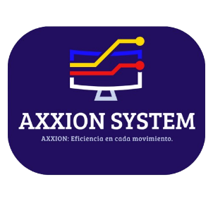
SISTEMA DE GESTIÓN Y CONTROL DE INVENTARIO AXXION SYSTEM
Cronograma de Actividades

HOJA DE CONTROL

Organismo | SENA
Proyecto | AXXION SYSTEM - Sistema de gestion de inventario
Entregable | Cronograma de Actividades
Autor | Cristian Camilo Cifuentes |  | Fecha Versión | 20/04/2023
Versión / Edición | 01 |  | Fecha Aprobación | 20/04/2023
Aprobado Por | Edwin Albeiro Ramos Villamil |  | Nº Total de Páginas | 6

REGISTRO DE CAMBIOS |  |  |  |  | SI

Versión | Causa del cambio | Responsable del cambio |  | Fecha del cambio
01 | Versión Inicial | Edwin Albeiro Ramos Villamil |  | 20/04/2023

CONTROL DE DISTRIBUCIÓN

Nombre y Apellidos
Cristian Camilo Cifuentes Gaona
Rudver Guependo Vanegas
Julian Vargas

